상품제안서
[스텐락] 모스트 스텐 밀폐용기 7p세트 | 상품코드: S39866

 |  |  |  |  |  |  | 02-713-8555 | www.synergygift.co.kr
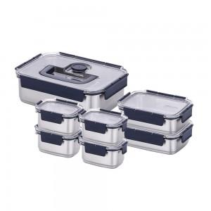

【상세/제작정보】

【인쇄/포장옵션】 | 실크, 레이저 / 종이케이스

【공급단가】 | 수량 | 10~ | 50~ | 100~ | 300~ | 500~
*VAT별도 | 단가 | 80,600원 | 76,260원 | 72,540원 | 70,680원 | 69,440원

【상품 URL】 | https://www.synergygift.co.kr:443/src/goods_detail.php?gdno=39866

